FA 1-20
FA (Soal No. 01 - 20) | Waktu: 7 Menit



 |  | FA
 | 1 | A
 | 2 | C
 | 3 | B
 | 4 | A
 | 5 | D
 | 6 | B
 | 7 | C
 | 8 | E
 | 9 | E
 | 10 | D
 | 11 | E
 | 12 | B
 | 13 | D
 | 14 | C
 | 15 | B
 | 16 | A
 | 17 | B
 | 18 | D
 | 19 | C
 | 20 | B

WU 20-40
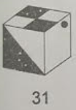
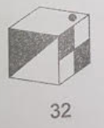
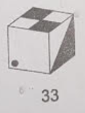
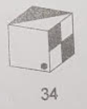
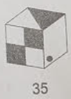
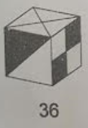
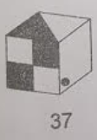
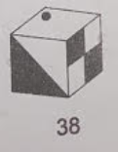
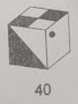
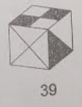
WU (Soal No. 21 - 40) | Waktu: 9 Menit

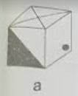
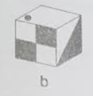
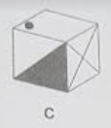
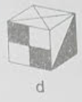
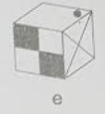
 |  | WU
 | 21 | A
 | 22 | C
 | 23 | D
 | 24 | E
 | 25 | A
 | 26 | C
 | 27 | D
 | 28 | C
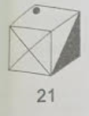
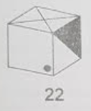
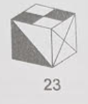
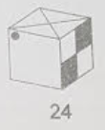
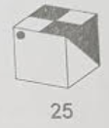
 | 29 | E
 | 30 | A
 | 31 | B
 | 32 | D
 | 33 | E
 | 34 | B
 | 35 | D
 | 36 | B
 | 37 | A
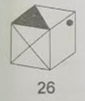
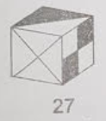
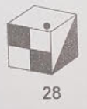
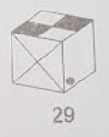
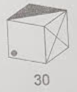
 | 38 | E
 | 39 | B
 | 40 | C

